Sheet1
コンクリート品質管理表

工事名 | 令和○○年度 道路改良工事（その○） |  |  |  |  |  |  |  |  |  |  |  |  |  |  |  |  |  |  |  |  | 工 種 | 逆Ｔ式 擁壁工 |  |  | 測定者
位 置 図
 | 平面図 |  |  |  |  |  |  |  |  |  |  |  |  |  |  |  |  |  |  |  |  |  |  |  |  |  | 断面図

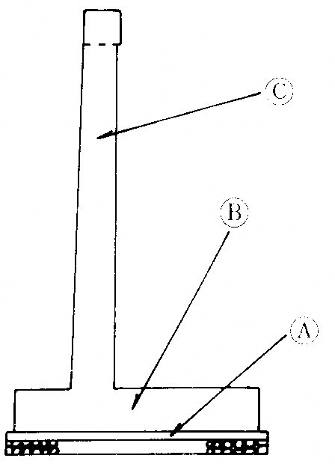

施 工 箇 所

管理箇所 |  |  | ① |  | ② |  |  |  | ③ |  |  |  | ④ |  |  |  | ⑤ |  |  |  | ⑥ |  | ⑦ | ⑧ | ⑨ |  |  | ⑩ | ⑪
打設年月日 |  |  | 2020-06-28 |  | 2020-07-15 |  |  |  | 2020-07-19 |  |  |  | 2020-07-26 |  |  |  | 2020-07-28 |  |  |  | 2020-08-01 |  | 2020-08-30 | 2020-09-22 | 2020-10-02 |  |  | 2020-10-02 | 2020-10-09
設計基準強度 |  | N/m㎡ | 18-8 |  | 21-12 |  |  |  | → |  |  |  | → |  |  |  | 18-8 |  |  |  | 21-12 |  | → | → | 18-8 |  |  | 21-12 | →
呼び強度 |  | N/m㎡ | 〃 |  | 〃 |  |  |  | → |  |  |  | → |  |  |  | 〃 |  |  |  | 〃 |  | → | → | 〃 |  |  | 〃 | →
日打設量 |  | m3 | 21.0 |  | 75.5 |  |  |  | 81.5 |  |  |  | 94.0 |  |  |  | 137.0 |  |  |  | 41.0 |  | 72.0 | 21.0 | 9.0 |  |  | 35.5 | 41.5
供試体本数 |  | 本 | － |  | 6 |  |  |  | 6 |  |  |  | 6 |  |  |  | 6 |  |  |  | － |  | － | － | － |  |  | － | 6
スランプ | 午前 | ㎝ |  |  | 11.5 |  |  |  | 11.5 |  |  |  | 11.0 |  |  |  | 11.5 |  |  |  |  |  |  |  |  |  |  |  | 13.5
 | 午後 | ㎝
 | 合否 |  |  |  | 合 |  |  |  | 合 |  |  |  | 合 |  |  |  | 合 |  |  |  |  |  |  |  |  |  |  |  | 合
１週強度 | 年月日 |  |  |  | 2020-07-22 |  |  |  | 2020-07-26 |  |  |  | 2020-08-02 |  |  |  | 2020-08-04 |  |  |  |  |  |  |  |  |  |  |  | 2020-10-16
 | 標準養生 | N/m㎡ |  |  | 17.3 | 17.1 | 17.7 | 17.3 | 16.9 | 17.2 | 17.4 | 17.1 | 16.9 | 17.2 | 17.4 | 17.1 | 16.9 | 17.3 | 17.2 | 17.1 |  |  |  |  |  |  |  |  | 15.8 | 15.8 | 16.4 | 16.0
 | 現場養生 | N/m㎡
 | S.Hテスト | N/m㎡ |  |  |  |  |  |  |  |  |  |  |  |  |  |  |  |  |  |  |  |  |  |  |  |  |  |  | 18.1
 | 予測４週強度 | N/m㎡
４週強度 | 年月日 |  |  |  | 2020-08-12 |  |  |  | 2020-08-16 |  |  |  | 2020-08-23 |  |  |  | 2020-08-25 |  |  |  |  |  |  |  |  |  |  |  | 2020-11-06
 | 標準養生 | N/m㎡
 | 現場養生 | N/m㎡ |  |  | 28.5 | 29.3 | 28.6 | 28.8 | 29.8 | 29.5 | 28.8 | 29.3 | 29.8 | 29.5 | 28.8 | 29.3 |  |  |  |  |  |  |  |  |  |  |  |  | 25.5 | 25.7 | 25.7 | 25.6
 | S.Hテスト | N/m㎡ |  |  | 24.5 |  |  |  | 24.5 |  |  |  | 24.5 |  |  |  | 23.2 |  |  |  |  |  | 26.1
 | 合否 |  |  |  | 合 |  |  |  | 合 |  |  |  | 合 |  |  |  | 合 |  |  |  |  |  | 合 |  |  |  |  |  | 合
備 考 |  | W18 |  | W18 |  |  |  |  | W19躯体 |  |  |  | W18 |  |  |  | W16フーチング |  |  |  |  |  | W16躯体③ | W15躯体③
 |  | W19ベース |  |  |  |  |  |  |  |  |  |  |  |  |  |  | W21ベース |  |  |  | W21フーチング |  |  | ウイング | W17ベース |  |  | W17フーチング | W17躯体
 |  | W20 |  | W19フーチング |  |  |  |  | W20フーチング |  |  |  | W20躯体 |  |  |  |  |  |  |  |  |  | W21躯体

